Sheet1
EAN13 | Pasūtījuma kods | Bilde | Apraksts | Iepirkuma cena bez PVN | Cena
4000380004748 | EL24M |  | Enģītes 4gb, melnas 24x24mm | 0.53 | 0.83
4000380004731 | EL24PB |  | Enģītes 4gb, dzeltenas 24x24mm | 0.67 | 1.05
4000380001068 | EL50ZN |  | Eņģītes 2gb, 50x37mm, cinkotas | 0.38 | 0.60
4000380003369 | EL50PB |  | Eņģītes 2gb, 50x37mm, misiņotas | 0.46 | 0.72
4000380001105 | EL50AC |  | Eņģītes 2gb, 50x37mm, antīkas | 0.47 | 0.74
4000380001075 | EL75ZN | 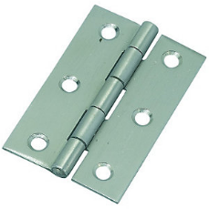 | Eņģes 2gb, 75x49mm, cinkotas | 0.61 | 0.96
4000380001112 | EL75AC |  | Eņģes 2gb, 75x49mm, antīkas | 0.71 | 1.12
4000380001082 | EL90ZN |  | Eņģes 2gb, 90x59mm, cinkotas | 1.14 | 1.79
4000380001099 | EL100ZN |  | Eņģes 2gb, 100x72mm,cinkotas | 1.35 | 2.12
4000380004120 | E100K |  | Eņģe kreisā, 100x66mm | 0.79 | 1.24
4000380004137 | E100L |  | Eņģe labā, 100x66mm | 0.79 | 1.24
4000380004090 | EM40 |  | Eņģes 2gb, 40x87mm | 0.76 | 1.20
4000380004106 | EM50 |  | Eņģes 2gb, 50x106mm | 1.19 | 1.87
4000380001273 | E138KAB |  | Eņģe 100x76x2.5mm, kreisā, antīka | 1.50 | 2.36
4000380001280 | E138LAB |  | Eņģe 100x76x2.5mm, labā, antīka | 1.50 | 2.36
4000380001297 | E138KSB |  | Eņģe 100x76x2.5mm, kreisā, mat.misiņš | 1.50 | 2.36
4000380001303 | E138LSB |  | Eņģe 100x76x2.5mm, labā, mat.misiņš | 1.50 | 2.36
4000380001310 | E138KSN |  | Eņģe 100x76x2.5mm, kreisā, mat.niķelis | 1.50 | 2.36
4000380001327 | E138LSN |  | Eņģe 100x76x2.5mm, labā, mat.niķelis | 1.50 | 2.36
4000380005691 | E300AB | 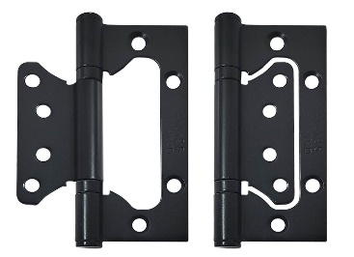 | Eņģe pieliekam 100x76x2.5mm, ant. misiņš | 0.69 | 1.09
4000380006032 | E300M |  | Eņģe pieliekam 100x76x2.5mm, melna | 0.69 | 1.09
4000380005684 | E300SN |  | Eņģe pieliekam 100x76x2.5mm, sat. niķelis | 0.69 | 1.09
4000380002799 | E200UPB |  | Eņģe, universāla, 100x76x2.5mm, misiņš | 1.55 | 2.44
4000380002805 | E200UAB |  | Eņģe, universāla, 100x76x2.5mm, antīks misiņs | 1.55 | 2.44
4000380002812 | E200USN |  | Eņģe, universāla, 100x76x2.5mm, mat.niķelis | 1.55 | 2.44
4000380001211 | EK1830PB |  | Klaviereņģe, dzeltena, 31 x 6 x 1830mm | 1.93 | 3.04
4000380005011 | EA100 |  | Atspereņģe 100mm | 4.29 | 6.75
4000380004991 | EM70 |  | Metināmā eņģe Ø12x70mm | 0.40 | 0.63
4000380005004 | EM100 |  | Metināmā eņģe Ø16x100mm | 0.74 | 1.16
4000380003642 | EM140 |  | Metināmā eņģe Ø20x140mm | 1.55 | 2.44
8033039314741 | EM150 |  | Metināmā eņģe Ø22x150mm | 1.90 | 2.99
4000380000856 | ET100 | 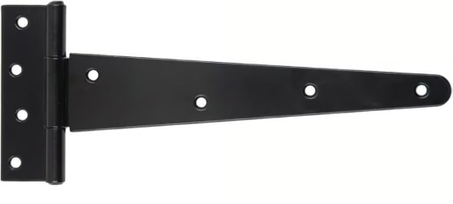 | T eņģe 100mm, melni krāsota | 0.24 | 0.38
4000380000863 | ET150 |  | T eņģe 150mm, melni krāsota | 0.38 | 0.60
4000380000887 | ET250 |  | T eņģe 250mm, melni krāsota | 0.76 | 1.20
4000380001013 | ET300 |  | T eņģe 300mm, melni krāsota | 1.28 | 2.01
4000380001020 | ET350 |  | T eņģe 350mm, melni krāsota | 1.56 | 2.45
 | ET400 |  | T eņģe 400mm, melni krāsota | 2.35 | 3.70
4000380004984 | EA104 |  | Antīka eņģe, 104mm | 1.64 | 2.58
4000380004977 | EA212 |  | T eņģe, antīka, 212mm | 2.80 | 4.40
4000380004960 | EA385 |  | T eņģe, antīka 385mm | 7.80 | 12.27
4000380005547 | DEKORS |  | Durvju dekors 406 x 115mm | 6.71 | 10.55
4000380004854 | ET458 |  | T eņģe 458 x 177 x 4mm, melna | 5.75 | 9.04
4000380004526 | ET610 |  | T eņģe 610 x 243 x 4mm, melna | 7.88 | 12.40
4000380005943 | ET310 |  | T eņģe 300 x 90 x 3.2mm, balti cinkota | 1.75 | 2.75
4000380005950 | ET410 |  | T eņģe 406 x 90 x 3.2mm, balti cinkota | 2.15 | 3.38
4000380004458 | EV356 | 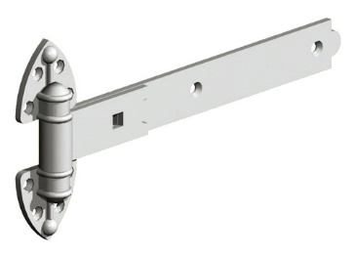 | Universālas vārtu eņģes, 356mm | 3.91 | 6.15
4000380004465 | EV610 |  | Universālas vārtu eņģes, 610mm | 5.00 | 7.87
4000380004441 | EV406L |  | Vārtu eņģe, ar izliekumu, 406mm, melna | 2.83 | 4.45
4000380005028 | EM200 |  | Eņģe 200mm | 1.49 | 2.34
4000380000986 | KR114 |  | Piek.atslēgas kronšteins 114mm | 0.61 | 0.96
4000380000993 | KR152 |  | Piek.atslēgas kronšteins 152mm | 0.71 | 1.12
4000380005479 | KR80 |  | Piek. atslēgas kronšteins | 1.11 | 1.75
4000380001006 | KR178 |  | Piek.atslēgas kronšteins 178mm, biezums 4mm | 2.66 | 4.18
4000380005295 | AZ35 |  | Aizbīdniši 35mm, 2gb, melni | 0.61 | 0.96
4000380005721 | AZB40 |  | Aizbīdnis 40mm, niķelēts | 0.58 | 0.91
4000380005318 | AZB60 |  | Aizbīdnis 60mm, cinkots | 0.68 | 1.07
4000380004038 | AZ75 |  | Aizbīdnītis, alumīnija, 75mm | 0.75 | 1.18
4000380004045 | AZ101 |  | Aizbīdnis 100mm | 0.81 | 1.27
4000380003451 | AZ150 |  | Aizbīdnis 150mm | 1.38 | 2.17
4000380003444 | AZ100 |  | Aizbīdnis 100mm, Ø10mm | 0.90 | 1.42
4000380004076 | AZ200 |  | Aizbīdnis antīks, 200mm | 3.39 | 5.33
4000380005233 | AZX70 |  | Azbīdnis Ø13mm x 70mm | 1.07 | 1.68
4000380005240 | AZX100 |  | Azbīdnis Ø13mm x 100mm | 1.64 | 2.58
4000380003413 | AZX140 |  | Azbīdnis Ø13mm x 140mm | 1.99 | 3.13
4000380005936 | AZ50 | 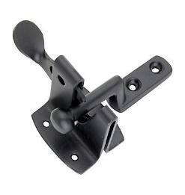 | Vārtiņu aizcirtnis, 50mm | 1.07 | 1.68
4000380005448 | AZ300 | 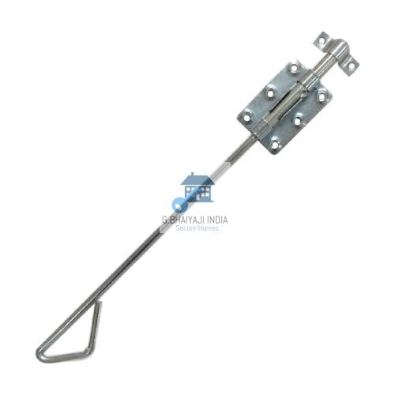 | Vārtu aizbīdnis, 300mm, Ø 13mm | 3.10 | 4.88
4000380005974 | AZ450 |  | Vārtu aizbīdnis, 450mm, Ø 13mm | 3.50 | 5.51
4000380000931 | AA152 |  | Aizbīdnis, slēdzams 152mm | 2.30 | 3.62
4000380000955 | AZ381 |  | Aizbīdnis Ø16 x 381mm | 4.85 | 7.63
4000380000979 | AZ750 |  | Aizbīdnis Ø16 x 750mm | 9.25 | 14.55
4000380005332 | AZ155 |  | Aizbīdnis 155mm | 0.62 | 0.98
4000380005264 | AZ120 |  | Aizbīdnis 120mm | 1.20 | 1.89
4000380003420 | AZ140 |  | Aizbīdnis 140mm | 2.10 | 3.30
4000380003826 | AZ180 |  | Aizbīdnis 180mm | 2.65 | 4.17
4000380003437 | AZV450 | 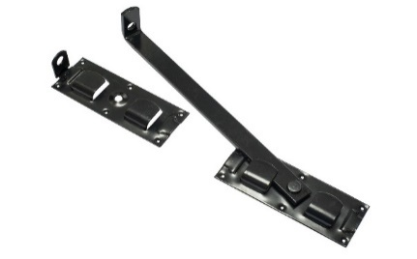 | Vārtu fiksātors, 450mm, melns | 5.50 | 8.65
4000380003802 | AI160ZN |  | Iekaļams aizbīdnis, 160mm, balti cinkots | 1.17 | 1.84
4000380003871 | AI160PB |  | Iekaļams aizbīdnis, 200mm, dzeltens | 1.31 | 2.06
4000380004021 | KR100 |  | Krampis, antīks | 1.05 | 1.65
4000380001235 | KR127 |  | Krampis 127mm | 0.80 | 1.26
4000380005608 | KR250 |  | Krampis 250mm | 1.05 | 1.65
4000380005912 | KR45 |  | Cilpa, pieskrūvējama, 45mm | 0.37 | 0.58
4000380005905 | KR50 |  | Āķis, pieskrūvējams, 50mm | 0.87 | 1.37
4000380005929 | MB85 |  | Margu balsts, regulējams, 85mm | 1.40 | 2.20
4000380000832 | MB236 |  | Margu balsts, balts, 64mm | 1.42 | 2.23
4000380000849 | MB964 |  | Margu balsts, alumīnija, 64mm | 2.49 | 3.92
4000380004113 | MB97 |  | Margu balsts, misiņa, 64mm | 3.50 | 5.51
4000380003697 | N0 |  | Durvju nummuriņš 0, pašlīmējošais | 0.60 | 0.94
4000380003703 | N1 |  | Durvju nummuriņš 1, pašlīmējošais | 0.60 | 0.94
4000380003710 | N2 |  | Durvju nummuriņš 2, pašlīmējošais | 0.60 | 0.94
4000380003727 | N3 |  | Durvju nummuriņš 3, pašlīmējošais | 0.60 | 0.94
4000380003734 | N4 |  | Durvju nummuriņš 4, pašlīmējošais | 0.60 | 0.94
4000380003741 | N5 |  | Durvju nummuriņš 5, pašlīmējošais | 0.60 | 0.94
4000380003758 | N69 |  | Durvju nummuriņš 6 vai 9, pašlīmējošais | 0.60 | 0.94
4000380003765 | N7 |  | Durvju nummuriņš 7, pašlīmējošais | 0.60 | 0.94
4000380003772 | N8 |  | Durvju nummuriņš 8, pašlīmējošais | 0.60 | 0.94
4000380004502 | PK01 |  | Pakaramais, antīks | 0.82 | 1.29
4000380004519 | PK02 |  | Pakaramais, antīks, dubultais | 1.50 | 2.36
4000380005103 | PK11SN |  | Pakaramais, matēts niķelis | 0.72 | 1.13
4000380005035 | PK11AB |  | Pakaramais, antīks misiņš | 0.72 | 1.13
4000380005042 | PK22SN |  | Pakaramais, dubultais, matēts niķelis | 0.82 | 1.29
4000380005059 | PK22AB |  | Pakaramais, dubultais, antīks misiņš | 0.82 | 1.29
4000380006025 | PK23M |  | Pakaramais, dubultais, melns | 0.80 | 1.26
4000380005066 | PK32SN | 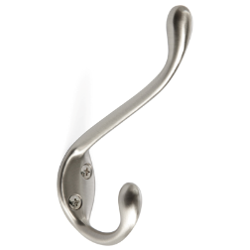 | Pakaramais, matēts niķelis | 0.88 | 1.38
4000380005073 | PK32AB |  | Pakaramais, antīks misiņš | 0.88 | 1.38
4000380005097 | PK42AB |  | Pakaramais, antīks misiņš | 1.78 | 2.80
4000380006018 | PK42M |  | Pakaramais, melns | 1.64 | 2.58
4000380005769 | PK03BL | 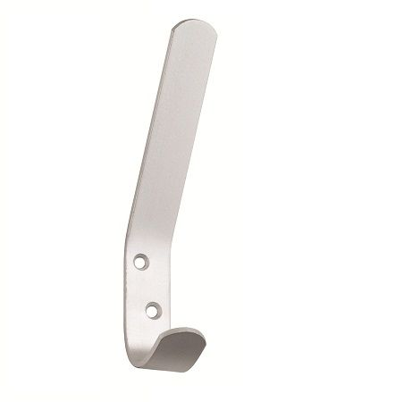 | Pakaramie, alumīnija, balti krāsoti, 2gb (blisters) | 0.99 | 1.56
4000380005899 | RL90 | 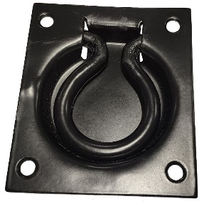 | Lūkas rokturis iegremdējams | 1.39 | 2.19
4000380003680 | RL100 |  | Lūkas rokturis, melns, 100mm | 0.72 | 1.13
4000380005356 | R75 | 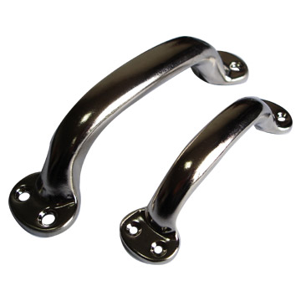 | Rokturīši 2gb, melni, 75mm | 0.24 | 0.38
4000380005363 | R75N |  | Rokturīši 2gb, cinkoti, 75mm | 0.24 | 0.38
4000380005370 | R100 |  | Rokturīši 2gb, melni, 100mm | 0.29 | 0.46
4000380002249 | R162N |  | Rokturis 140mm, niķelēts | 0.55 | 0.87
4000380003659 | R200 |  | Rokturis 200mm, niķelēts | 0.95 | 1.49
4000380005226 | R200M |  | Rokturis 200mm, melns | 0.95 | 1.49
4000380001044 | R162M |  | Rokturis, skavveida, balti krāsots | 0.55 | 0.87
4000380001983 | RKOKA1 |  | Virpota sēnīte | 1.05 | 1.65
4000380001990 | RKOKA2 |  | Virpota sēnīte, abpusēja | 2.72 | 4.28
4000380002003 | RKOKA3 |  | Koka rokturis, lokveida, 250mm | 3.55 | 5.58
4000380004168 | R160AL |  | Rokturis, alumīnija, 160mm | 1.10 | 1.73
4000380005660 | R225PB | 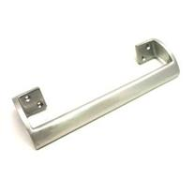 | Alumīnija rokturis, dzeltens, 225mm | 3.44 | 5.41
4000380005677 | R225AB |  | Alumīnija rokturis, antīks misiņš, 225mm | 3.44 | 5.41
4000380004175 | R230 | 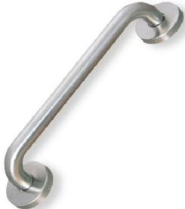 | Rokturis, ner.tērauds 230mm | 4.35 | 6.84
4000380004144 | R125ANT |  | Antīks rokturis, 125mm | 1.00 | 1.57
4000380004472 | R175ANT |  | Antīks rokturis, 175mm | 1.65 | 2.60
4000380005851 | R200ANT |  | Antīks rokturis, 200mm | 2.25 | 3.54
4000380005981 | R212ANT |  | Antīks rokturis, 240mm | 2.39 | 3.76
400038000383 | RC50 |  | Centra rokturis, nerūsējošais tērauds, Ø50mm | 3.61 | 5.68
4000380004489 | RC304 |  | Centra rokturis | 1.80 | 2.83
4000380004496 | RC351 |  | Centra rokturu kmpl. | 2.70 | 4.25
4000380002409 | L001PB |  | Durvju lodīte, antīks misiņš | 2.49 | 3.92
4000380003291 | SM106 |  | Slēdzene, mēbeļu | 1.39 | 2.19
4000380004014 | SM105 |  | Mēbeļu slēdzene 40x40, Ø20mm | 0.95 | 1.49
4000380003543 | SM103 |  | Slēdzene, mēbeļu | 0.89 | 1.40
4000380004373 | M56W |  | Mēbeļu magnētiņš, balts | 0.22 | 0.35
4000380004380 | M56B |  | Mēbeļu magnētiņš, brūns | 0.22 | 0.35
4000380004410 | M56W2 |  | Mēbeļu magnētiņi, 2gb, balti (blisters) | 0.51 | 0.80
4000380004427 | M56B2 |  | Mēbeļu magnētiņi, 2gb, brūni (blisters) | 0.51 | 0.80
4000380001334 | A002PB |  | Atdure, sfēriska, pul.misiņš | 1.11 | 1.75
4000380001341 | A002SN |  | Atdure, sfēriska, matēts niķelis | 1.11 | 1.75
4000380001365 | A002CR |  | Atdure, sfēriska, hroms | 1.11 | 1.75
4000380001372 | A002AB |  | Atdure, sfēriska, antīka | 1.15 | 1.81
4000380001358 | A002SC |  | Atdure, sfēriska, mat.hroms | 1.11 | 1.75
4000380004151 | A006 |  | Atdure, alumīnija, Ø41 x 80mm | 0.58 | 0.91
4000380005622 | A009 |  | Atdure, niķelēta, ar magnētu Ø45 x 85mm | 2.15 | 3.38
4000380003253 | A007PB |  | Atdure ar kristālu, Ø20 x 32mm, misiņš | 1.92 | 3.02
4000380005134 | A008SN |  | Atdure Ø30 x 40mm, matēts niķelis | 2.55 | 4.01
4000380005127 | A008PB |  | Atdure Ø30 x 40mm, pulēts misiņš | 2.55 | 4.01
4000380005110 | A008AB |  | Atdure Ø30 x 40mm, antīks misiņš | 2.55 | 4.01
4000380005653 | A099 | 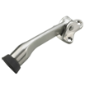 | Durvju fiksators 134mm, matēts niķelis | 2.60 | 4.09
4000380003789 | A085ZN |  | Ārdurvju atdure, 55x110mm | 3.31 | 5.21
4000380005592 | A086ZN |  | Ārdurvju atdure, 220mm | 3.31 | 5.21
4000380003796 | A088ZN |  | Ārdurvju atdure, 55x100mm | 3.31 | 5.21
4000380003284 | A203PB |  | Actiņa 35-52mm, misiņš | 1.65 | 2.60
4000380003277 | A203SC |  | Actiņa 35-52mm, hroms | 1.65 | 2.60
4000380003260 | A205SC |  | Actiņa 60-100mm, mat hroms | 2.75 | 4.33
4000380000078 | S2018CR |  | Slēdzene profilcilindram, CR | 2.46 | 3.87
4000316000165 | S2018PB |  | Slēdzene profilcilindram, PB | 2.46 | 3.87
4000380000054 | S2014CR |  | Slēdzene, hromēta | 2.46 | 3.87
4000380002454 | S2014PB |  | Slēdzene, misiņš | 2.46 | 3.87
4000380000092 | S045CR |  | Pretplāksne, hromēta | 0.35 | 0.55
4000380000085 | S045PB |  | Pretplāksne, dzeltena | 0.35 | 0.55
4000380004007 | S047ZN |  | Pretplāksne, cinkota | 0.65 | 1.02
4000380006087 | R100MM |  | Rokturu stienis 8x8x100mm | 0.29 | 0.46
4000380002904 | R150MM |  | Rokturu stienis 8x8x150mm | 0.71 | 1.12
4603869081195 | S40 | 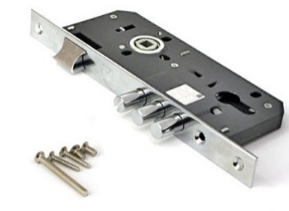 | Universāla slēdzene 45x85mm, hromēta | 6.00 | 9.44
5905452081377 | S114 | 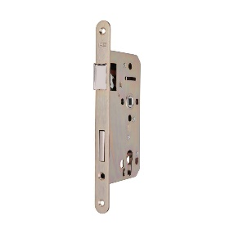 | Universāla slēdzene 55x72mm, mat. niķelis ASSA, Abloy | 7.35 | 11.56
4000380002485 | S55PZ |  | Universāla slēdzene 55x72mm, mat.niķelis | 6.25 | 9.83
4000380002478 | S55WC |  | WC mehānisms 55x78mm, mat.niķelis | 6.25 | 9.83
4000380002768 | S55WCPB |  | WC mehānisms 55x78mm, pulēts misiņš | 6.25 | 9.83
4000380002683 | S85 |  | Slēdzene 25x85mm | 5.85 | 9.20
4000380005172 | S155 | 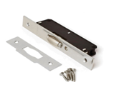 | Rullīša mehānisms, hromēts | 3.05 | 4.80
4000380002461 | S45 |  | Stapistabu mehānisms, 55mm | 2.90 | 4.56
4000380002508 | CA3030SN | 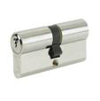 | Cilindrs 30/30mm, mat.niķelis | 1.89 | 2.97
4000380002980 | CA3030PB |  | Cilindrs 30/30mm, dzeltens | 1.89 | 2.97
4000380003178 | C3535SN |  | Cilindrs 35/35mm, matēts niķelis | 2.99 | 4.70
4000380002546 | C3040SN |  | Cilindrs 30/40mm, mat.niķelis | 2.49 | 3.92
4000380003345 | C4040CR |  | Cilindrs 40/40mm, mat.niķelis | 3.45 | 5.43
4000380003673 | C3545SN |  | Cilindrs 35/45mm, mat.niķelis | 4.35 | 6.84
4000380003529 | C4545SN |  | Cilindrs 45/45mm, mat.niķelis | 4.95 | 7.79
4000380002515 | CA30T30SN |  | Cilindrs ar aizgriezni 30/30mm, mat.niķelis | 2.59 | 4.07
4000380003628 | CA30T30AB |  | Cilindrs ar aizgriezni 30/30mm, antīks misiņš | 2.59 | 4.07
4000380000233 | C35T35SN |  | Cilindrs ar aizgriezni 35/35mm, mat.niķelis | 3.95 | 6.21
4000380004229 | C40T40CR |  | Cilindrs ar aizgriezni 40/40mm, mat.niķelis | 5.65 | 8.89
4000380003567 | CM3030SC | 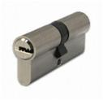 | Multicilindrs 30/30mm, mat.hroms | 5.55 | 8.73
4000380002256 | CM3030SB |  | Multicilindrs 30/30mm, mat.misiņš | 5.55 | 8.73
4000380000399 | CM3040SC |  | Multicilindrs 30/40mm, mat.hroms | 5.90 | 9.28
4000380004182 | CM35/35SC |  | Multicilindrs 35/35mm, mat.hroms | 5.90 | 9.28
4000380004830 | CM3545SC |  | Multicilindrs 35/45mm, mat.hroms | 6.19 | 9.74
4000380003574 | CM4040SC |  | Multicilindrs 40/40mm, mat.hroms | 6.19 | 9.74
4000380003581 | CM4545SC |  | Multicilindrs 45/45mm, mat.hroms | 7.15 | 11.25
4000380003222 | CM3555SC |  | Multicilindrs 35/55mm, mat.hroms | 7.15 | 11.25
4000380004236 | CM5050SC |  | Multicilindrs 50/50mm, mat.hroms | 7.60 | 11.95
4000380005615 | CM30T30SC | 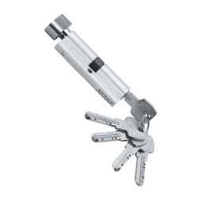 | Multicilindrs 30/30mm, ar aizgriezni, mat.hroms | 6.65 | 10.46
4000380002287 | CM30T30SB |  | Multicilindrs 30/30mm, ar aizgriezni, mat.misiņš | 6.65 | 10.46
4000380002751 | CM30T40SC |  | Multicilindrs 30/40mm, ar aizgriezni, mat.hroms | 7.05 | 11.09
4000380005868 | CM35T35SC |  | Multicilindrs 35/35mm, ar aizgriezni, mat.hroms | 7.05 | 11.09
4000380005745 | CM45T45SC |  | Multicilindrs 45/45mm, ar aizgriezni, mat.hroms | 7.60 | 11.95
4000380002706 | CM35T55SC |  | Multicilindrs 35/55mm, ar aizgriezni, mat.hroms | 7.60 | 11.95
4000380002331 | A8032W |  | Durvju aizvērējs, balts, 60kg | 16.00 | 25.17
4000380002355 | A8032AB |  | Durvju aizvērējs, brūns, 60kg | 16.00 | 25.17
4000380003635 | AT250 |  | Vārtiņu atspere, 250mm | 2.21 | 3.48
4000380005875 | AT280M | 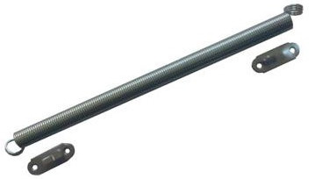 | Durvju atspere 18x280mm, melna | 1.45 | 2.28
4000380005882 | AT280ZN |  | Durvju atspere 18x280mm, cinkota | 1.60 | 2.52
4000380005585 | S204M | 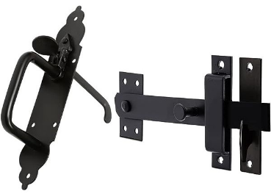 | Vārtiņu aizcirtnis, melns | 3.85 | 6.06
4000380000122 | R06CR |  | Durvju rokturis, hromēts | 2.95 | 4.64
4000380000115 | R06SB |  | Durvju rokturis, matēts misiņš | 2.95 | 4.64
4000380000146 | R06PB |  | Durvju rokturis, pulēts misiņš | 2.95 | 4.64
4000380000139 | R06W |  | Durvju rokturis, balts | 2.95 | 4.64
4000380000108 | R06SC |  | Durvju rokturis, matēts hroms | 2.95 | 4.64
4000380003031 | R182PB |  | Durvju rokturis, misiņš/priede | 5.26 | 8.27
4000380003079 | R182CR |  | Durvju rokturis, hromēts/priede | 5.26 | 8.27
4000380004700 | R182AB |  | Antīks durvju rokturis ar ozolkoku | 6.86 | 10.79
4000380003062 | R199SB |  | Durvju rokturis, matēts misiņš | 3.94 | 6.20
4000380005530 | R199AB |  | Durvju rokturis, antīks | 3.94 | 6.20
4000380004304 | R640CR |  | ASSA roktura analogs, hromēts | 5.38 | 8.46
4000380004311 | R640SB |  | ASSA roktura analogs, mat.misiņš | 5.38 | 8.46
4000380005516 | R113AB |  | Atslēgas uzlikas, antīkas | 0.85 | 1.34
4000380000177 | R113CR |  | Atslēgas uzlikas, hromētas | 0.78 | 1.23
4000380000160 | R113SB |  | Atslēgas uzlikas, mat.misiņš | 0.85 | 1.34
4000380000191 | R113PB |  | Atslēgas uzlikas, pulēts misiņš | 0.78 | 1.23
4000380000184 | R113W |  | Atslēgas uzlikas, balta | 0.78 | 1.23
4000380000153 | R113SC |  | Atslēgas uzlikas, matēts hroms | 0.85 | 1.34
4000380005523 | R115AB |  | Cilindra uzlikas, antīkas | 0.85 | 1.34
4000380000221 | R115CR |  | Cilindra uzlikas, hromētas | 0.78 | 1.23
4000380000214 | R115SB |  | Cilindra uzlikas, matēts misiņš | 0.85 | 1.34
4000380000245 | R115PB |  | Cilindra uzlikas, pulēts misiņš | 0.78 | 1.23
4000380000238 | R115W |  | Cilindra uzlikas, baltas | 0.78 | 1.23
4000380000207 | R115SC |  | Cilindra uzlikas, matēts hroms | 0.85 | 1.34
4000380005509 | R111AB |  | WC aizgrieznis, antīks | 2.13 | 3.35
4000380000276 | R111CR |  | WC aizgrieznis, hromēts | 2.06 | 3.24
4000380000269 | R111SB |  | WC aizgrieznis, matēts misiņš | 2.13 | 3.35
4000380000290 | R111PB |  | WC aizgrieznis, pulēts misiņš | 2.06 | 3.24
4000380000283 | R111W |  | WC aizgrieznis, balts | 2.06 | 3.24
4000380000252 | R111SC |  | WC aizgrieznis, matēts hroms | 2.13 | 3.35
4000380003819 | R210-85F1 |  | Rokturu, uzliku kmpl. 85mm | 5.35 | 8.42
4000380003864 | R210-85F3 |  | Rokturu, uzliku kmpl. 85mm | 5.35 | 8.42
4000380005158 | R211F1 |  | Alumīnija rokturis, 72mm | 5.35 | 8.42
5901821970242 | R517M |  | Durvju rokturis, Kometa, melns | 6.80 | 10.70
4000380003611 | R3117SN |  | Durvju rokturis 72mm, mat.niķelis | 8.29 | 13.04
4000380005578 | R3117AB |  | Durvju rokturis 72mm, antīks misiņš | 8.29 | 13.04
4000380004878 | R3117PB |  | Durvju rokturis 72mm, pulēts misiņš | 8.29 | 13.04
4000380002935 | R523AB |  | Durvju rokturis, antīks | 7.49 | 11.78
4000380002928 | R523SC |  | Durvju rokturis, mat. hroms | 7.49 | 11.78
5901821679993 | R261M |  | Durvju rokturis DOMO, melni krāsots | 6.80 | 10.70
4000380005561 | R413AB |  | Durvju rokturis, antīks | 7.49 | 11.78
4000380003307 | R413SC |  | Durvju rikturis, mat. hroms | 7.49 | 11.78
4000380002973 | R02PZAB |  | Cilindra uzlikas, antīkas | 2.35 | 3.70
5903957100449 | R02PZM |  | Cilindra uzlikas, melnas | 2.95 | 4.64
4000380002966 | R02PZSC |  | Cilindra uzlikas, mat. hroms | 2.35 | 3.70
4000380002959 | R02WCAB |  | WC aizgrieznis, antīks | 3.83 | 6.02
5903957100494 | R02WCM |  | WC aizgrieznis, melns | 4.90 | 7.71
4000380002942 | R02WCSC |  | WC aizgrieznis, mat. hroms | 3.83 | 6.02
4000380003611 | R3117SN |  | Durvju rokturis, nerūsējošais tērauds, 72mm | 6.50 | 10.22
4000380005141 | R103SS |  | Durvju rokturis, nerūsējošais tērauds | 4.98 | 7.83
4000380002911 | R106SS |  | Durvju rokturis, nerūsējošais tērauds | 4.98 | 7.83
4000380001464 | R01PZSS |  | Cilindra uzlikas, nerūsējošais tērauds | 1.49 | 2.34
4000380001471 | R01WCSS |  | WC aizgrieznis, 5x5mm vai 8x8mm | 5.05 | 7.94
4000380005417 | K300 |  | Konsole 300x200mm, hromēta | 2.19 | 3.44
4000380005424 | K400 |  | Konsole 400x250mm, hromēta | 2.74 | 4.31
4000380004939 | ASSA.L |  | Slēdzene, ASSA analogs, labā puse | 5.64 | 8.87
4000380004922 | ASSA.K |  | Slēdzene, ASSA analogs, kreisā puse | 5.64 | 8.87
4607118831081 | S.BAZALT |  | Sledzene, uzliekama, četrupirkstu | 20.64 | 32.47
4603869059569 | PD138 | 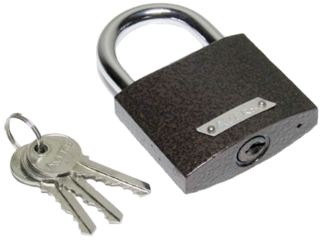 | Piekaramā atslēga 38mm | 0.83 | 1.31
4603869066857 | PD138L |  | Piekaramā atslēga 38mm, ar garo cilpu | 0.97 | 1.53
4603869059576 | PD150 |  | Piekaramā atslēga 50mm | 1.18 | 1.86
4603869066864 | PD150L |  | Piekaramā atslēga 50mm, ar garo cilpu | 1.27 | 2.00
4603869059583 | PD163 |  | Piekaramā atslēga 63mm | 1.74 | 2.74
4603869066871 | PD163L |  | Piekaramā atslēga 63mm, ar garo cilpu | 2.19 | 3.44
4603869078041 | PDS3060 |  | Piekaramā atslēga 60mm | 1.79 | 2.82
4603869063092 | PDS6550L |  | Piekaramā atslēga 50mm, ar garo cilpu | 2.44 | 3.84

